CNC_Log
Serial Number | Part Name | Quantity | Material | Machining Process | Surface Finish | Notes | Image
1 | 电池仓 | 1 | 树脂 | 3D打印 | 无 | N/A | 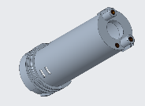
2 | 电池盖 | 1 | 树脂 | 3D打印 | 无 | N/A | 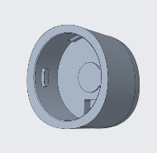
3 | 前壳 | 1 | 树脂 | 3D打印 | 无 | N/A | 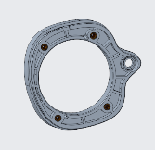
4 | 按键1 | 1 | 树脂 | 3D打印 | 无 | N/A | 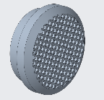
5 | 按键2 | 1 | 树脂 | 3D打印 | 无 | N/A | 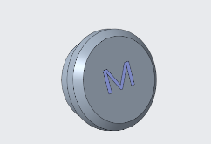
6 | 按键3 | 1 | 树脂 | 3D打印 | 无 | N/A
7 | 按键板 | 1 | 树脂 | 3D打印 | 无 | N/A
8 | 电源板 | 1 | 树脂 | 3D打印 | 无 | N/A | 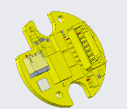
9 | 负极簧片 | 1 | 树脂 | 3D打印 | 无 | N/A | 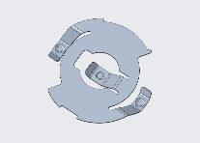
10 | 负极接线片 | 1 | 树脂 | 3D打印 | 无 | N/A | 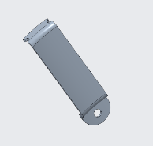
11 | 接口板 | 1 | 树脂 | 3D打印 | 无 | N/A | 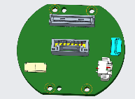
12 | 激光装饰片 | 1 | 树脂 | 3D打印 | 无 | N/A | 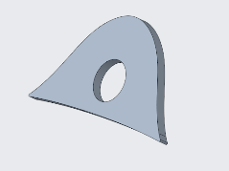
13 | 镜头 | 1 | 树脂 | 3D打印 | 无 | N/A | 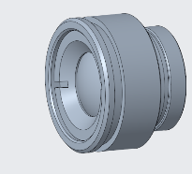
14 | 镜头转接件1 | 1 | 树脂 | 3D打印 | 无 | N/A | 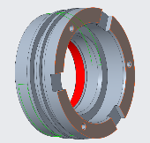
15 | 镜头转接件2 | 1 | 树脂 | 3D打印 | 无 | N/A
16 | 镜头转接件3 | 1 | 树脂 | 3D打印 | 无 | N/A | 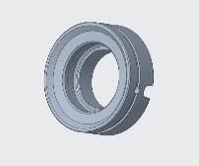
17 | 机芯支架 | 1 | 树脂 | 3D打印 | 无 | N/A
18 | 散热板 | 1 | 树脂 | 3D打印 | 无 | N/A
19 | 手柄 | 1 | 树脂 | 3D打印 | 无 | N/A
20 | 探测器板 | 1 | 树脂 | 3D打印 | 无 | N/A | 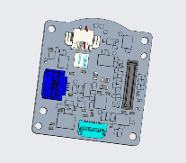
21 | 显示屏 | 1 | 树脂 | 3D打印 | 无 | N/A | 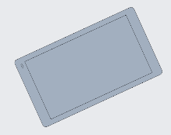
22 | 显示屏壳体 | 1 | 树脂 | 3D打印 | 无 | N/A
23 | 右饰片 | 1 | 树脂 | 3D打印 | 无 | N/A
24 | 左饰片 | 1 | 树脂 | 3D打印 | 无 | N/A | 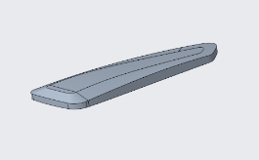
25 | 装饰片1 | 1 | 树脂 | 3D打印 | 无 | N/A
26 | 装饰片2 | 1 | 树脂 | 3D打印 | 无 | N/A
27 | 转接座 | 1 | 树脂 | 3D打印 | 无 | N/A | 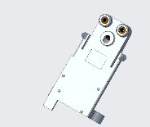
28 | 转轴座 | 1 | 树脂 | 3D打印 | 无 | N/A | 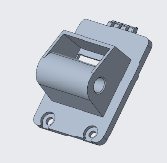
29 | 主板 | 1 | 树脂 | 3D打印 | 无 | N/A | 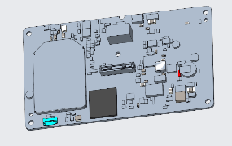
30 | 主壳体 | 1 | 树脂 | 3D打印 | 无 | N/A | 